Hoja1
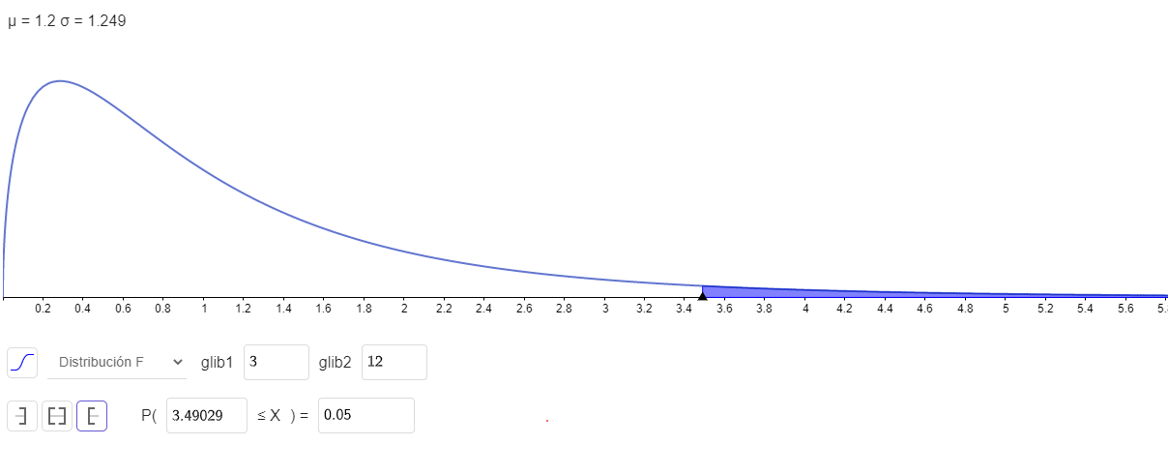
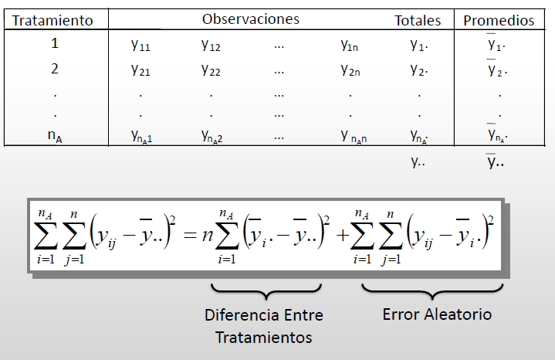
Métodos ensamble
A | B | C | D
6 | 7 | 11 | 10
8 | 9 | 16 | 12
7 | 10 | 11 | 11
8 | 8 | 13 | 9

 |  |  |  |  |  |  |  | SCT | 99
 |  |  |  |  | TOTALES | PROMEDIOS
A | 6 | 8 | 7 | 8 | 29 | 7.25 | 14.0625 | 3.0625 | 7.5625 | 3.0625
B | 7 | 9 | 10 | 8 | 34 | 8.5 | 7.5625 | 0.5625 | 0.0625 | 3.0625
C | 11 | 16 | 11 | 13 | 51 | 12.75 | 1.5625 | 39.0625 | 1.5625 | 10.5625
D | 10 | 12 | 11 | 9 | 42 | 10.5 | 0.0625 | 5.0625 | 1.5625 | 0.5625
 |  |  |  |  | 156 | 9.75

 |  |  |  |  |  |  |  | SCTr | 69.5
 |  |  |  |  |  |  | 6.25
 |  |  |  |  |  |  | 1.5625
 |  |  |  |  |  |  | 9
 |  |  |  |  |  |  | 0.5625

 |  |  |  |  |  |  |  | SCE | 29.5
 |  |  |  |  |  |  |  | 1.5625 | 0.5625 | 0.0625 | 0.5625
 |  |  |  |  |  |  |  | 2.25 | 0.25 | 2.25 | 0.25
 |  |  |  |  |  |  |  | 3.0625 | 10.5625 | 3.0625 | 0.0625
 |  |  |  |  |  |  |  | 0.25 | 2.25 | 0.25 | 2.25
 | FUENTE DE VARIACIÓN | GRADOS DE LIBERTAD | SUMA DE CUADRADOS | CUADRADO MEDIO | F | PVALOR
 | TRATAMIENTOS | 3 | 69.5 | 23.166666667 | 9.4237288136 | 0.0017709456763
 | ERROR | 12 | 29.5 | 2.4583333333
 | TOTAL | 15 | 99

